úkol1
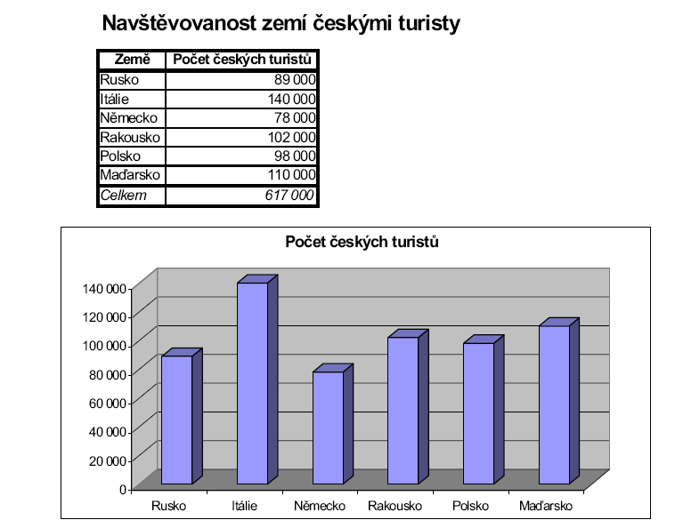
Vytvořte na tento list tabulku a graf podle obrázku.

